出演校計画書_記入例
 | 令和 |  | ６ | 年度 |  | アートフェスタ-愛知県高等学校総合文化祭-出演校計画書

専門部名 |  | 郷土芸能 |  |  |  |  | 学 校 名 | 県立○○高等学校 |  |  |  | 出演人数 |  | 30人
顧 問 名 |  | 教諭・○○○○ |  |  |  |  | 上演場所 | 大ホール |  |  |  | 上演時間 |  | 8分
校内での 部活動名 |  |  | 和太鼓クラブ |  |  |  | E-mailアドレス *緊急時連絡用 |  |  | *****@***.***.ne.jp
「人」「分」の入力は
不要です。
演 目 (発表題) |  |  | 屋台囃子(やたいばやし)
必ずふりがなをつけてください。

当日の持込 楽器・機材 |  |  | ＊数量、大きさ等をできる限り正確にご記入ください。
 |  |  | 大桶太鼓(4尺5寸)１、長胴(5尺)８、長胴(4尺)２、長胴(2尺)２、平太鼓１、 締太鼓５、笛２、ドラ１、鉄筒１

〔不要〕を選択すると
関係部分がすべてグレ
ーアウトします。
舞台関係 要望事項 |  |  | 演技の途中で生徒が観客に説明する場面があるので、 舞台下手にスタンドマイク１本(有線)の設置をお願 いします。

運搬用車両について | *1 搬入作業の円滑化のため、指定業者による一括搬送にご協力をお願いします。
 | *2 手配が不要の場合は、右のセルで〔不要〕を選択してください。
 | 搬送日 |  |  |  | 令和６年８月24日(土) |  |  |  | トラック車種・台数 |  | 4 |  | t車× | 2 | 台

 | 出発時間 |  |  |  | 7:00(本校駐車場発)

 | 搬入時間 |  |  |  | 9:10搬入開始

 | *3 トラックの車種等に希望があればご記入ください。
 |  | トラックはアルミバン・リフト付きでお願いします。

駐車場について | ＊ 記録用機材、舞台発表用のPC・プロジェクター、展示用パネル・器材等の
 | 運搬のため、専門部として搬入口の指定駐車場の使用希望がある場合は、
 | 下記《記入例》 にならって、車種・車番・搬入日時をお書きください。
 | 《記入例》 トヨタ プリウス 名古屋500 あ12-34 令和６年８月24日(土) 9:10～

そ の 他 要望事項 |  |  | 演技終了後、出演生徒が最後まで観客席で鑑賞できるよう手配願います。

演技進行表_記入例
 | 令和 |  | ６ | 年度 |  | アートフェスタ-愛知県高等学校総合文化祭-演技進行表

 |  |  |  |  | 専門部名 |  | 郷土芸能 | 学 校 名 | 県立○○高等学校
 |  |  |  |  | 顧 問 名 |  | 教諭・○○○○ | 上演場所 | 大ホール

時間〔分〕 |  | 舞台状況 |  |  |  |  |  | 照明 |  | 音響 | ホリゾントの色
0分0秒 |  | 緞帳が上がる。下手篠笛の音。 |  |  |  |  |  | ステージやや暗く。 下手篠笛奏者にピンスポット。 その後中央平太鼓に当てる。 次に全体を明るく。 |  | 篠笛奏者 2人 ピンマイク | ホリゾン UP；薄青 LO；緑

適宜、項目名は
変更してください。

57秒 |  | 下手・主天狗、上手・主鬼入場。 |  |  |  |  |  |  |  |  | ホリゾン UP；紫 LO；赤

3分45秒 |  | 締太鼓の「カラカラ」の音。 |  |  |  |  |  |  |  | 篠笛奏者 2人 ピンマイク | ホリゾン UP；紫 LO；薄緑

5分22秒 |  | ドラの音。 |  |  |  |  |  |  |  |  | ホリゾン UP；紫 LO；橙

6分20秒 |  | 締太鼓の「カラカラ」の音。手筒入場。 |  |  |  |  |  |  |  |  | ホリゾン UP；薄青 LO；赤

7分15秒 |  | 手筒保持者正面を向く。 |  |  |  |  |  |  |  |  | ホリゾン UP；薄青 LO；紫

7分45秒 |  | 全体の波上げ(太鼓)から、「ドン」で演奏終了。緞帳下ろす。 |  |  |  |  |  |  |  |  | ホリゾン UP；薄青 LO；紫

その他

＊コンサートホールでは照明の「色」はつきません。
＊大ホールでも「色」については必ずしも希望どおりにはできない場合があります。
＊コンサートホールには、緞帳及び演奏の拡声のためのマイクはありません。
＊その他の欄には、必要な物品や要望事項・注意事項などを書き込んでください。
＊この様式は、各校・専門部で独自に作成したもので代替していただいても構いません。

舞台配置図_大ホール記入例
愛知県芸術劇場大ホール |  |  |  | ＊1 使用エリア間口12間×奥行7.5間程度、緞帳あり、反響板なし。 ＊2 場面転換がある場合は、場面ごとに舞台図面を作成してください。

 | 専門部 |  | 学校名

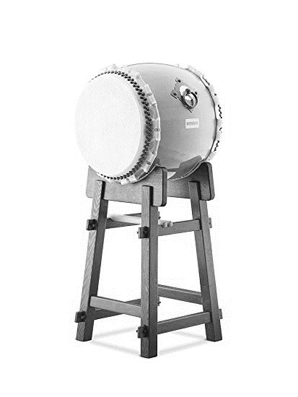
大桶太鼓4尺5寸
 | 1,820mm
笛
長胴尺4
長胴尺4
鉄筒
長胴尺2
笛
長胴尺2
ドラ

平太鼓
長胴尺5×4
長胴尺5×4

締太鼓×5

 |  | 客 席

